Kurzanleitung
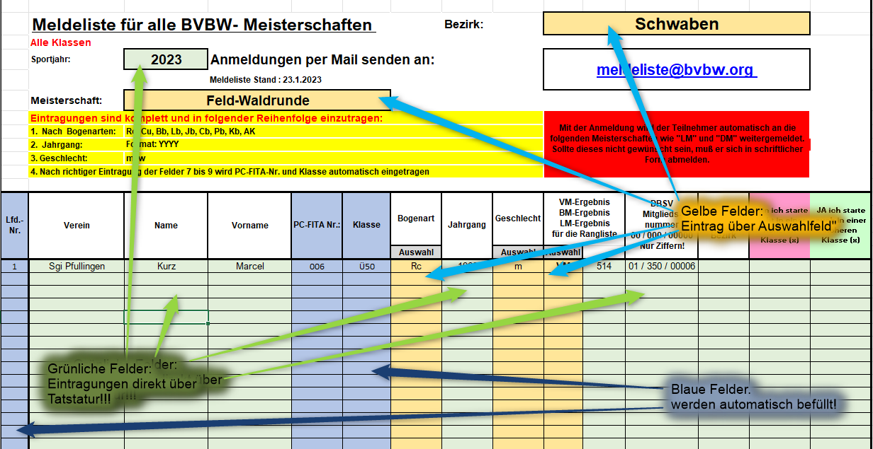

Eingabe Mitgliedsnummer: Nur Ziffernfolge eingeben!! Im Beispiel also nur "0135000006" eingeben. Rest macht die Zelle!

